ステージセレクトフロー
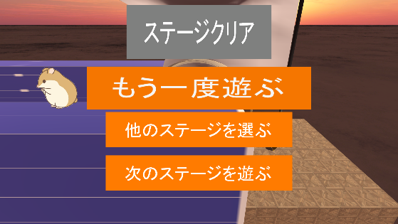
モルモットホイーラン_仕様書_ステージセレクト

仕様書：ステージセレクトフロー

トップページ
 | ステージセレクトフロー
ステージセレクト フロー

タイトル画面(「ゲーム開始」を押した後）
ステージセレクト リソース
 |  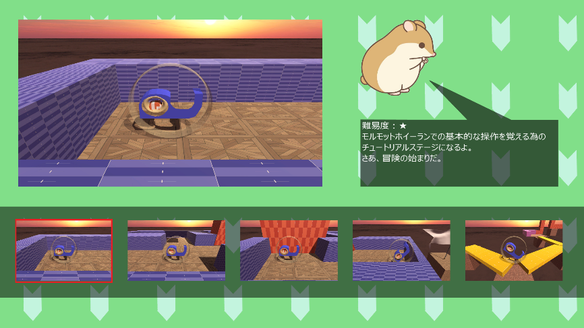 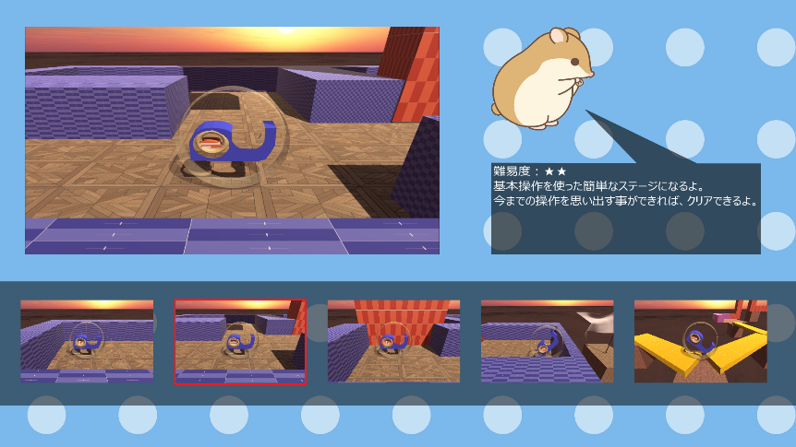
ステージセレクト レイアウト

ステージセレクト 演出

フェードイン
フェードアウト

フェードイン
フェードアウト
se_cancel.wav
を再生

Aでスタート画面に戻る

スティックボタンで
ステージ選択

se_select.wavを再生

Bボタンでステージを決定

se_decided.wav
を再生

フェードイン
フェードアウト

se_menu.wavを再生
フェードイン
フェードアウト

他のステージを選ぶで選択

se_menu.wavを再生

STARTボタンで
選択

ゲーム画面
ポーズ画面
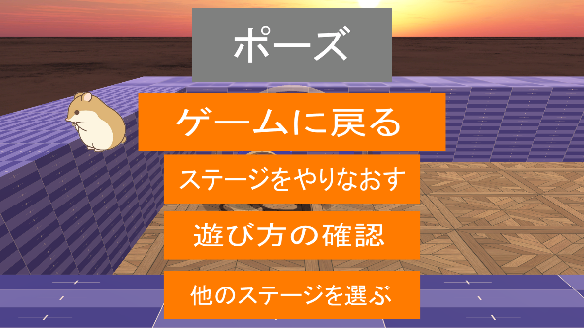
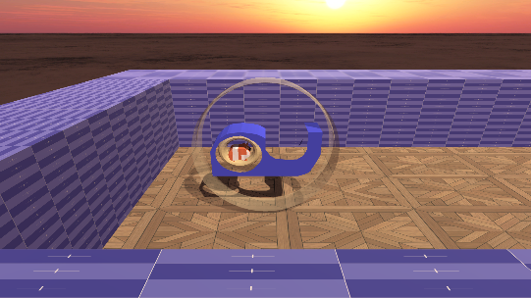

se_close.wav
を再生
ゲームに戻る
を選択

me_game_clear.wavを再生

他のステージを遊ぶを選択

クリア画面

ステージセレクトレイアウト
モルモットホイーラン_仕様書_ステージセレクト

仕様書：ステージセレクトレイアウト

トップページ
 | ステージセレクトレイアウト
ステージセレクト フロー

ステージセレクト リソース
 | ステージを選択している時(未クリア時)
ステージセレクト レイアウト

ステージセレクト 演出 | リソースリスト |  | シーンの説明

 | 種類 | 使用リソース | ステージセレクト画面のイメージ。 選択中のステージロゴのみサイズが少し拡大する。
 | 2D | ゲームの背景
 |  | ステージ画面(スクリーンショット)
 |  | ステージのロゴ(すべてのステージ分) | レイアウトのイメージ
 |  | ステージの説明(すべてのステージ分)
１９２０
 |  | 選択されているステージの縁 | 
５０
１０００

１００

 | 3D | モルモット

５５０

６５０
３００
１０８０
 | SE | ステージセレクトスクロール音
 |  | キャンセル音
 |  | 決定音
２５
２０

２６０
 | BGM | ステージセレクト

２０
４０
３２０
１１０

 | ステージを選択している時(ステージクリア時)

 | リソースリスト |  | シーンの説明

 | 種類 | 使用リソース | ステージをクリアした後のステージレイアウト 選択中のステージロゴのみサイズが少し拡大する。
 | 2D | ゲームの背景
 |  | ステージ画面(スクリーンショット)
 |  | ステージのロゴ(すべてのステージ分) | レイアウトのイメージ
 |  | ステージの説明(すべてのステージ分)
１９２０
 |  | ステージクリアのロゴ
１０００
 |  | 選択されているステージの縁
５０
１００

 | 3D | モルモット
５５０

６５０
３００
１０８０
２５
 | SE | ステージセレクトスクロール音
 |  | キャンセル音
 |  | 決定音
２０

２６０
 | BGM | ステージセレクト
２０
４０
３２０
１１０

ステージセレクト演出
モルモットホイーラン_仕様書_ステージセレクト

仕様書：ステージセレクト演出

トップページ
 | ステージセレクトの演出
ステージセレクト フロー

ステージセレクト リソース

ステージセレクト レイアウト

ステージはスティックで右と左に選ぶことができる
ステージ１
ステージ１
ステージセレクト 演出

ステージを選んでいる際

ステージは選んだ際にステージのロゴの周りに縁がつけられる。

ステージ１
ステージ１

選んでいるステージが解除されると縁は消える仕様

ステージは一度クリアしても何度もプレイする事が可能

 | ステージ選択遷移の演出

 | 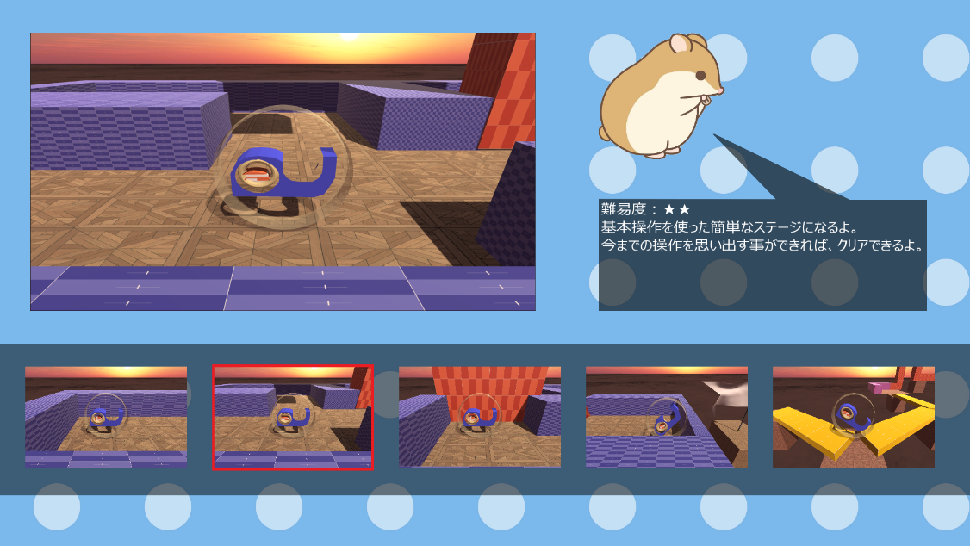
ステージ選択遷移

選択された際に0.3秒後にステージロゴとステージ説明が変わる

ステージ１
★☆☆☆☆
ステージ２
★★☆☆☆

スティックで左右に移動させると…

se_stage_select.wavを再生

0.8秒後経つと選択したステージのスクショ
が表示される

 | ステージクリア演出

 | 
ステージを選んでいる際
一度クリアしているステージはこのクリアロゴがつけられる
ステージ１
ステージ１

クリアしていないステージはクリアロゴがなくクリアしたものには真ん中にロゴがつけられる

ステージ１
ステージ１

ステージを選択していなくてもクリアロゴが見えるようにする

クリアしているロゴはこちらでもつける

 | ステージ定型文

文字の雰囲気
ステージ名…「ステージ１(１～5)」
難易度 …「★☆☆☆☆」
(星の文字で表示させる予定)
(★0･･･チュートリアル)
(★1…ステージ1)
(★2…ステージ2)
(★3…ステージ3)
(★4･･･ステージ4)
(★5･･･ステージ5)

ステージ１
★☆☆☆☆
ステージ２
★☆☆☆☆

